상품제안서
국산지갑형 늘어나는 줄 카드지갑(1769) | 상품코드: S17114

 |  |  |  |  |  | 02-713-8555 | www.synergygift.co.kr
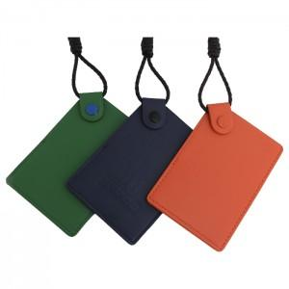

【상세/제작정보】

【인쇄/포장옵션】 | 불박 / 포장지포장

【공급단가】 | 수량 | 100~ | 500~ | 1,000~ | 3,000~
*VAT별도 | 단가 | 14,180원 | 13,650원 | 13,130원 | 12,600원

【상품 URL】 | https://www.synergygift.co.kr:443/src/goods_detail.php?gdno=5766

